7688
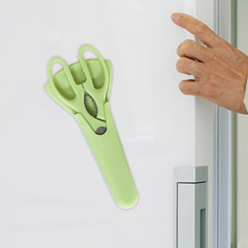
提 案 書

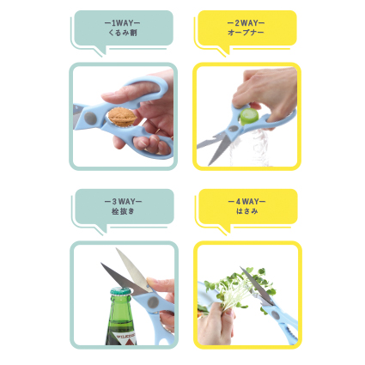
マグネットケース付はさみ |  | 参考上代 | ¥400 | 販売価格
 |  | （税別） |  | （税別）
【JAN】 | 4562121889552
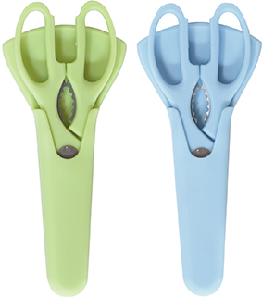 |  |  | 【商品番号】 7688-60 【本体サイズ】 はさみ：全長200ｍｍ・ ケース：88×20×192ｍｍ 【パッケージサイズ】 90×20×205ｍｍ・135ｇ 【個装形態】 化粧箱入 【色・柄】 ブルー・グリーン（色指定不可） 【材質】 ステンレス・ポリプロピレン 【入数】 80 【商品説明】 冷蔵庫などに張り付けて保管可能！ 玄関やお部屋、キッチンで大活躍します。

